resource
營業額 (千元) 電腦、電子產品及光學製品製造業
2003Q1 | 660,514,625.00
2003Q2 | 696,055,784.00
2003Q3 | 686,016,989.00
2003Q4 | 818,089,919.00
2004Q1 | 864,711,523.00
2004Q2 | 887,566,490.00
2004Q3 | 869,200,016.00
2004Q4 | 978,573,348.00
2005Q1 | 883,952,568.00
2005Q2 | 961,073,646.00
2005Q3 | 969,422,539.00
2005Q4 | 1,135,037,357.00
2006Q1 | 1,101,583,272.00
2006Q2 | 1,120,058,496.00
2006Q3 | 1,236,862,454.00
2006Q4 | 1,287,568,386.00
2007Q1 | 1,175,948,167.92
2007Q2 | 1,314,623,629.29
2007Q3 | 1,426,552,447.83
2007Q4 | 1,516,862,257.23
2008Q1 | 1,345,880,258.28
2008Q2 | 1,352,465,330.80
2008Q3 | 1,614,649,098.29
2008Q4 | 1,522,964,135.23
2009Q1 | 1,202,517,680.70
2009Q2 | 1,356,677,256.23
2009Q3 | 1,632,622,503.62
2009Q4 | 1,876,364,846.10
2010Q1 | 1,757,502,191.30
2010Q2 | 1,966,201,322.15
2010Q3 | 2,138,680,107.66
2010Q4 | 2,234,377,443.18
2011Q1 | 1,890,108,974.74
2011Q2 | 2,096,696,208.07
2011Q3 | 2,195,929,737.52
2011Q4 | 2,411,521,223.84
2012Q1 | 2,095,595,755.37
2012Q2 | 2,119,148,532.16
2012Q3 | 2,093,207,105.70
2012Q4 | 2,431,004,661.20
2013Q1 | 1,894,394,143.84
2013Q2 | 2,018,201,522.48
2013Q3 | 2,211,104,100.45
2013Q4 | 2,800,936,259.23
2014Q1 | 1,990,769,319.43
2014Q2 | 2,007,273,995.45
2014Q3 | 2,222,288,253.11
2014Q4 | 2,829,517,903.58
2015Q1 | 2,236,030,444.33
2015Q2 | 2,194,925,949.90
...

https://dmz26.moea.gov.tw/GMWeb/investigate/InvestigateEC.aspx

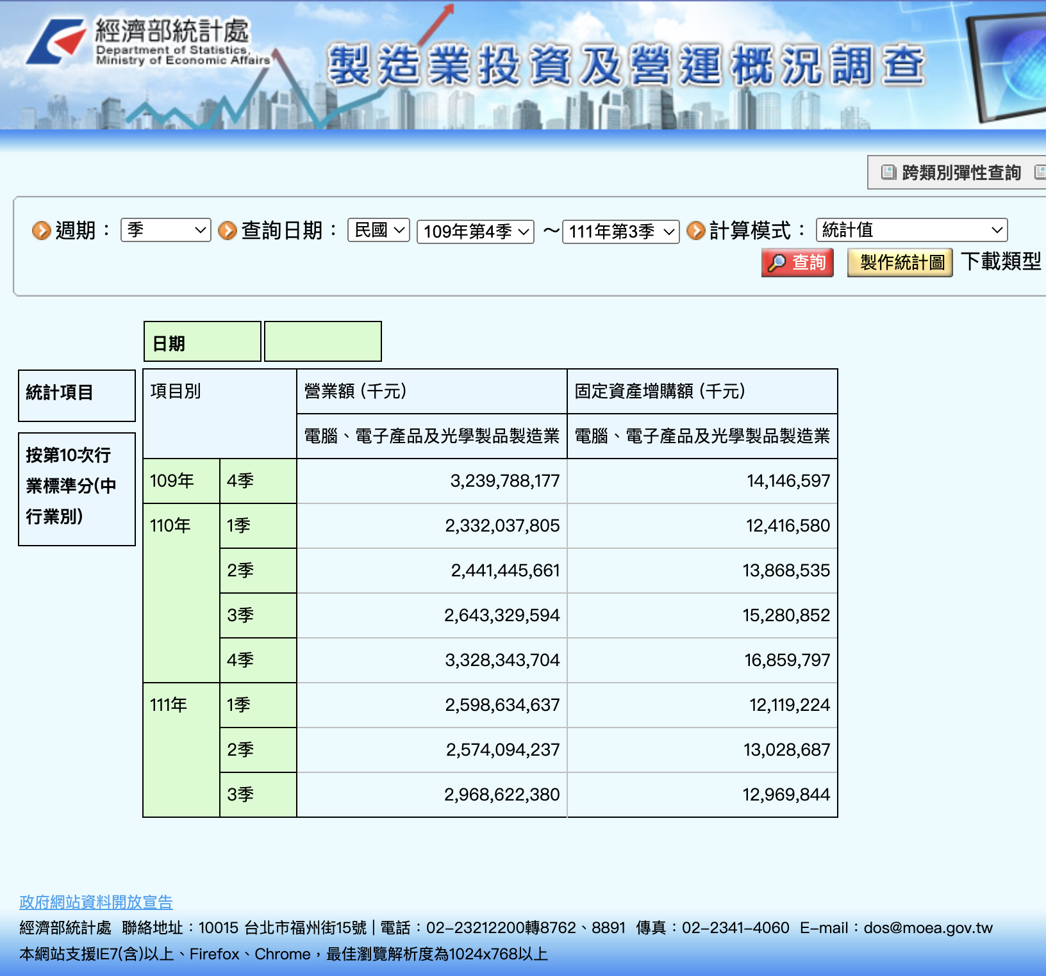

 | 固定資產增購額 (千元)
2003Q1 | 8,711,333.00
2003Q2 | 13,056,556.00
2003Q3 | 17,238,129.00
2003Q4 | 17,826,493.00
2004Q1 | 17,223,389.00
2004Q2 | 16,163,698.00
2004Q3 | 11,361,612.00
2004Q4 | 12,559,637.00
2005Q1 | 10,754,116.00
2005Q2 | 16,341,001.00
2005Q3 | 10,797,142.00
2005Q4 | 10,215,644.00
2006Q1 | 8,816,340.00
2006Q2 | 15,629,476.00
2006Q3 | 8,748,242.00
2006Q4 | 13,862,749.00
2007Q1 | 10,190,072.76
2007Q2 | 20,398,015.90
2007Q3 | 9,357,233.71
2007Q4 | 11,291,522.18
2008Q1 | 8,846,351.76
2008Q2 | 12,157,857.99
2008Q3 | 10,560,874.58
2008Q4 | 9,197,760.67
2009Q1 | 7,841,414.42
2009Q2 | 10,150,524.19
2009Q3 | 10,440,937.05
2009Q4 | 9,387,873.67
2010Q1 | 8,619,728.30
2010Q2 | 13,665,417.91
2010Q3 | 17,278,694.13
2010Q4 | 17,239,280.37
2011Q1 | 11,827,918.52
2011Q2 | 15,823,867.54
2011Q3 | 18,973,245.97
2011Q4 | 16,320,534.64
2012Q1 | 13,724,622.51
2012Q2 | 14,451,377.85
2012Q3 | 16,555,235.81
2012Q4 | 12,626,819.45
2013Q1 | 8,895,200.73
2013Q2 | 12,058,858.20
2013Q3 | 9,118,815.29
2013Q4 | 10,763,818.31
2014Q1 | 7,264,163.71
2014Q2 | 8,138,899.65
2014Q3 | 9,420,002.92
2014Q4 | 10,354,761.07
2015Q1 | 6,122,474.99
2015Q2 | 7,563,221.62
...

